1.1
voltar à página inicial |  |  |  | 1 - CLAREZA DO CONTEÚDO
 | S | N | NA
 | x |  |  | 1.1 O sítio Web apresenta um resumo breve do seu propósito, visível sem se fazer scroll
 |  |  |  | Num primeiro vislumbre do sítio Web deve ser visível uma breve definição do seu propósito que dê a indicação ao utilizador de que sítio Web se trata e quais são as tarefas que se podem levar a efeito.

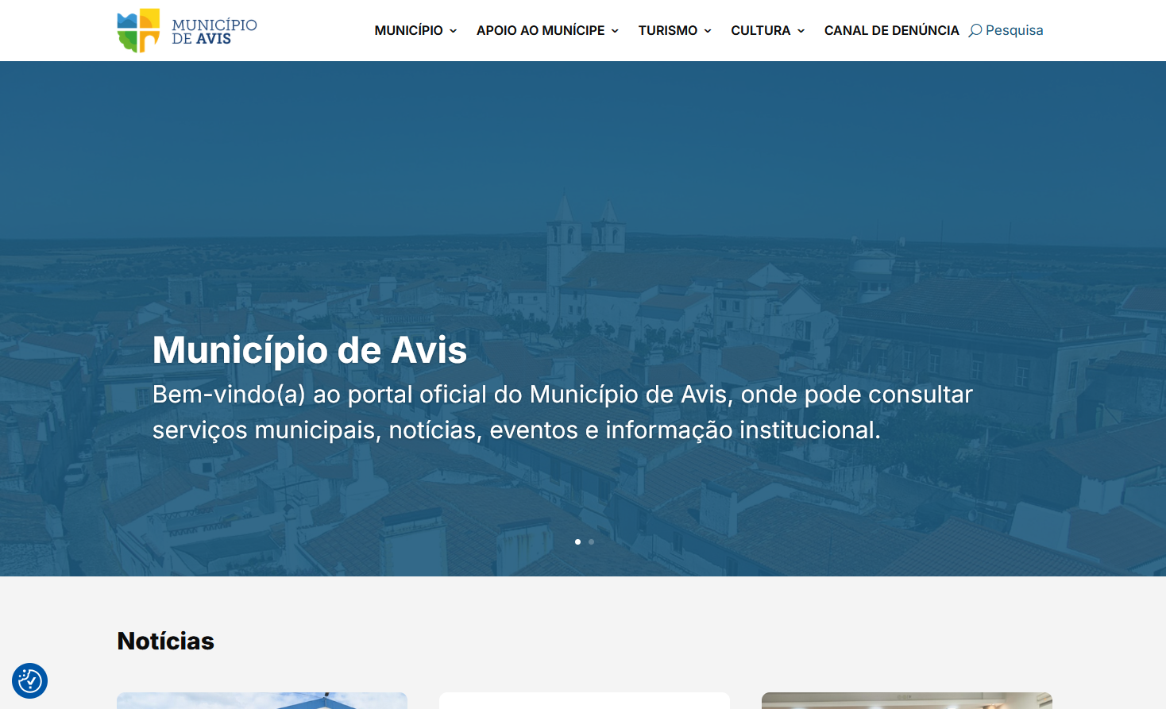
 | Listagem de evidências
 |  |  |  |  | Notas:
 |  |  |  |  | É possíver perceber o propósito do portal, sem necessidade de fazer scroll. Fonte da imagem: https://cm-avis.pt/

1.3
voltar à página inicial |  |  |  | 1 - CLAREZA DO CONTEÚDO
 | S | N | NA
 | x |  |  | 1.3 Cada bloco de conteúdo contém a sua data de atualização
 |  |  |  | Cada bloco de conteúdo isolado ou conjunto de blocos de conteúdo relacionado deverá ter a data da sua atualização associada, expressa num tamanho de letra 2 pontos abaixo ao do corpo do texto, com contraste mais reduzido mas nunca inferior a 4,5:1.

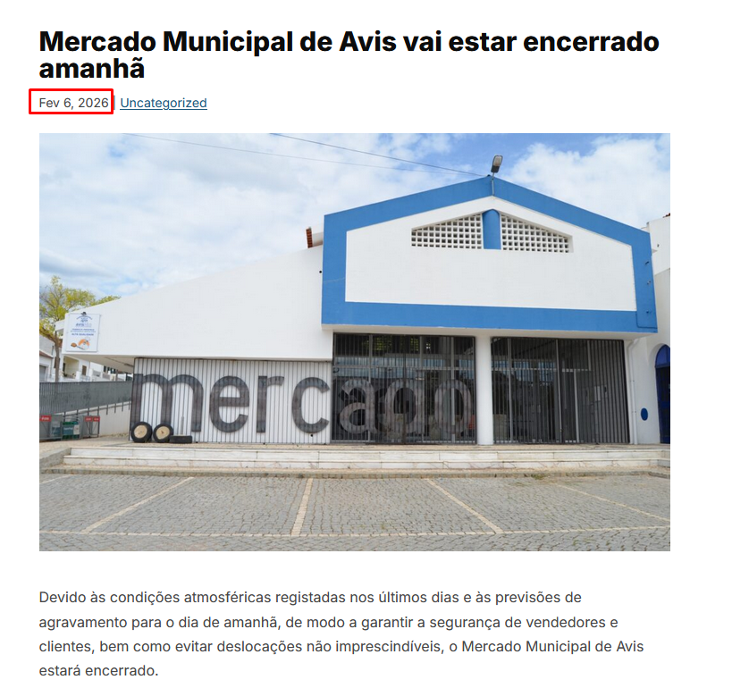
 | Listagem de evidências
 |  |  |  |  | Notas:
 |  |  |  |  | Os artigos são acompanhados pela sua data de atualização. Fonte da imagem: https://cm-avis.pt/mercado-municipal-de-avis-vai-estar-encerrado-amanha/

1.4
voltar à página inicial |  |  |  | 1 - CLAREZA DO CONTEÚDO
 | S | N | NA
 | x |  |  | 1.4 A informação sobre a entidade responsável pelo conteúdo está em todas as páginas
 |  |  |  | A identificação da entidade responsável pelos conteúdos produzidos, incluindo uma hiperligação para a página de contactos deverá constar do rodapé de todas as páginas.

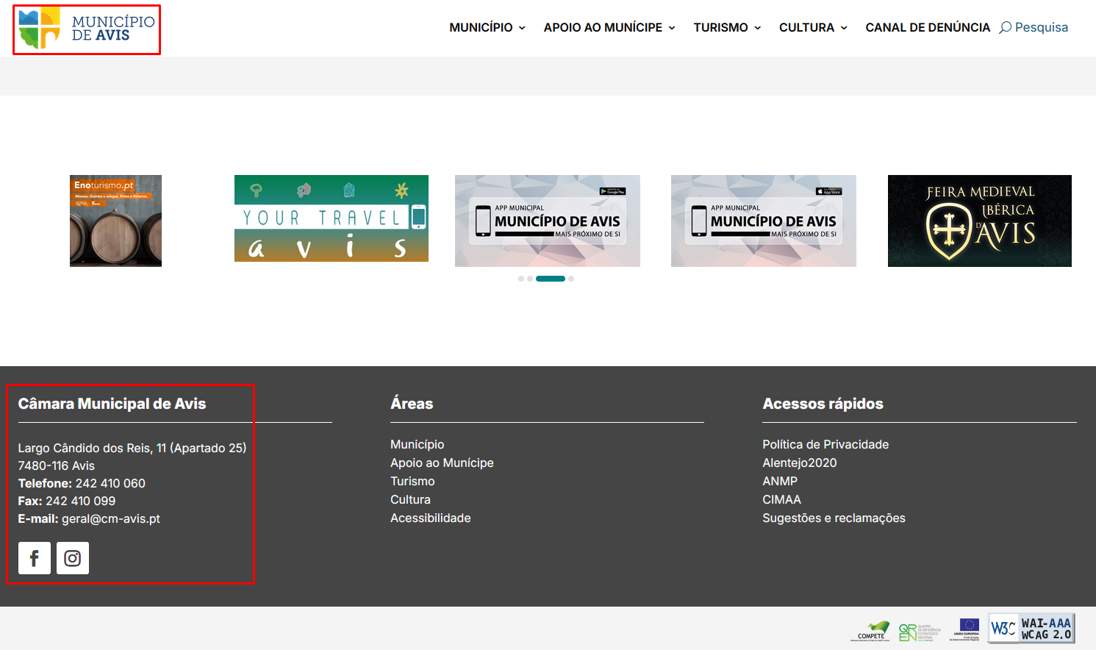
 | Listagem de evidências
 |  |  |  |  | Notas:
 |  |  |  |  | Todas as páginas têm a identificação da entidade no cabeçalho, e informações dos contactos no rodapé. Fonte da imagem: https://cm-avis.pt/

2.1
voltar à página inicial |  |  |  | 2 - USABILIDADE DO CONTEÚDO
 | S | N | NA
 | x |  |  | 2.1 O tipo de letra do corpo do documento é adequado e o tamanho da letra é, no mínimo, de 12 pontos
 |  |  |  | De forma a assegurar a boa legibilidade do texto para todos os utilizadores, o tamanho de letra do texto que compõe o corpo do documento deverá ser, no mínimo, de 12 pontos, assegurando sempre que os mesmos são escaláveis para tamanhos superiores, sempre que o utilizador considere necessário.

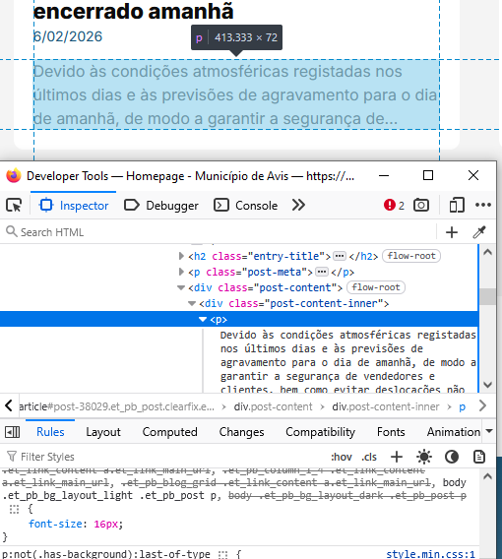
 | Listagem de evidências
 |  |  |  |  | Notas:
 |  |  |  |  | O tamanho da letra em todo o portal, tanto no corpo do documento como no menu e footer é de pelo menos 12 pontos, equivalente a 16px. Fontes das imagens: https://cm-avis.pt/, https://cm-avis.pt/municipio/juntas-de-freguesia/aldeia-velha/

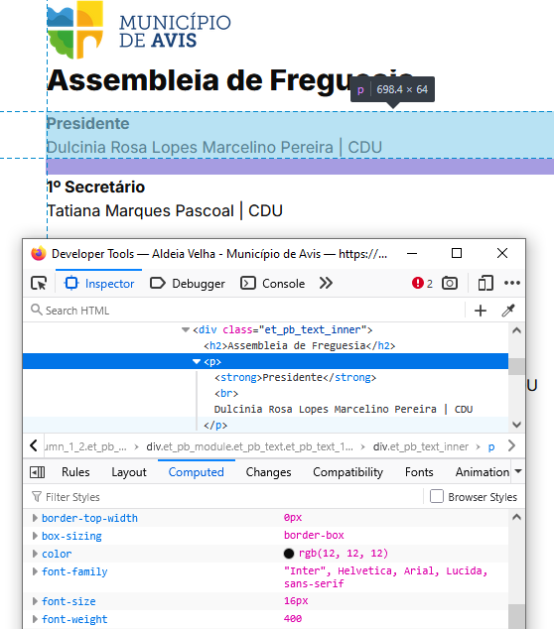

2.2
voltar à página inicial |  |  |  | 2 - USABILIDADE DO CONTEÚDO
 | S | N | NA
 | x |  |  | 2.2 A informação secundária (datas, autores) utiliza, no mínimo, um tamanho de letra de 10 pontos
 |  |  |  | A informação secundária, como os autores de textos ou de imagens, as datas de publicação ou outros tipos de meta-informação, podem usar tamanhos de letra mais pequenos, mas, no mínimo, com 10 pontos, assegurando sempre que os mesmos são escaláveis para tamanhos superiores, sempre que o utilizador considere necessário.

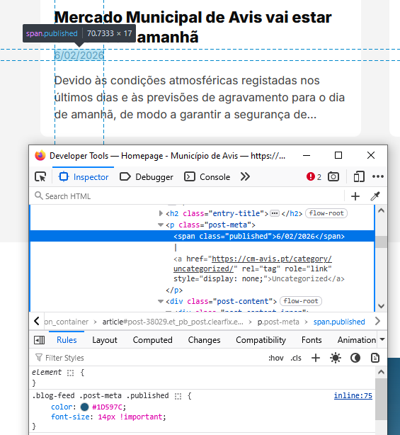
 | Listagem de evidências
 |  |  |  |  | Notas:
 |  |  |  |  | As informações secundários usam um tamanho de letra de 14px, equivalente a 10,5 pontos. Fonte da imagem: https://cm-avis.pt/

2.4
voltar à página inicial |  |  |  | 2 - USABILIDADE DO CONTEÚDO
 | S | N | NA
 | x |  |  | 2.4 O espaçamento entre linhas não é inferior a 1.5x o tamanho da letra
 |  |  |  | Para assegurar a leitura confortável de blocos de texto deve ser usado um espaçamento entre linhas de 1.5x o tamanho da letra.

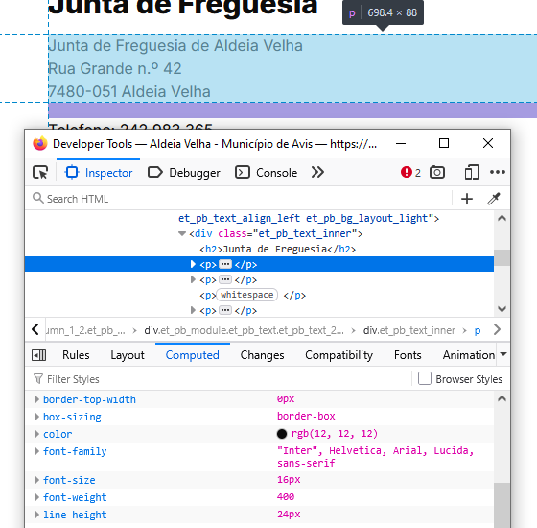
 | Listagem de evidências
 |  |  |  |  | Notas:
 |  |  |  |  | O espaçamento entre linhas nunca é inferior a 1.5x o tamanho da letra. Neste caso, para o tamanho de letra 16px, o espaçamento é 24px (16 x 1.5 = 24). Fonte da imagem: https://cm-avis.pt/municipio/juntas-de-freguesia/aldeia-velha/

3.1
voltar à página inicial |  |  |  | 3 - ESTRUTURA DA NAVEGAÇÃO
 | S | N | NA
 | x |  |  | 3.1 Nenhum nível de navegação tem mais de 9 opções
 |  |  |  | A navegação principal deve ser equilibrada, nem com demasiadas opções de topo sem opções secundárias, nem com poucas opções de topo e muitas opções secundarias. Nenhum nível de navegação deve ter mais de 9 opções.

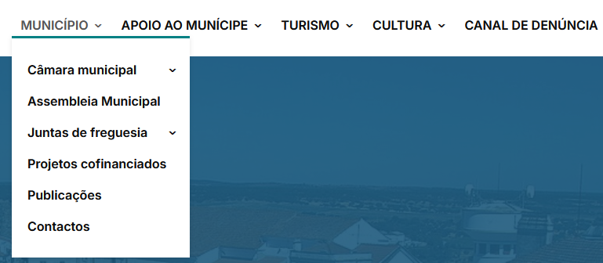
 | Listagem de evidências
 |  |  |  |  | Notas:
 |  |  |  |  | A navegação principal tem 5 opções de topo, Sendo que as navegações secundárias nunca ultrapassam 9 opções. Fonte da imagem: https://cm-avis.pt/

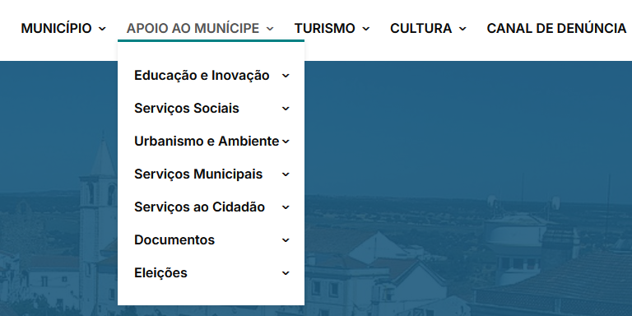

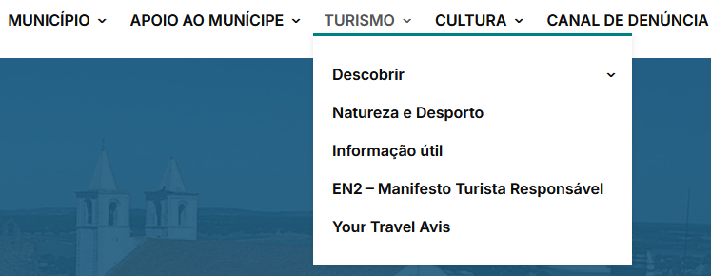

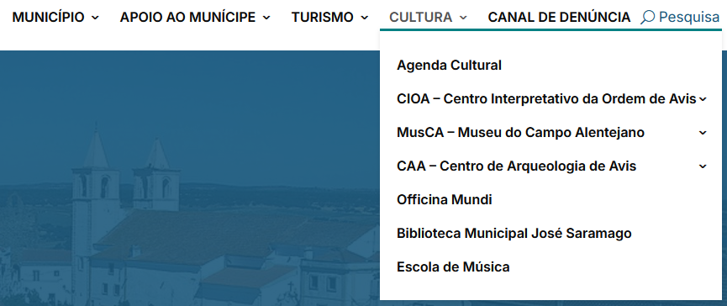

3.2
voltar à página inicial |  |  |  | 3 - ESTRUTURA DA NAVEGAÇÃO
 | S | N | NA
 | x |  |  | 3.2 A navegação principal está sempre visível e sempre no mesmo local
 |  |  |  | As opções de primeiro nível da navegação principal estão sempre visíveis e encontram-se sempre no mesmo local em todas as páginas. A posição atual do utilizador na estrutura de navegação deve ser evidenciada.

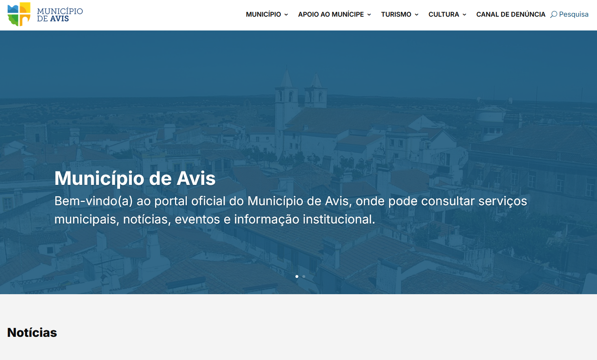
 | Listagem de evidências
 |  |  |  |  | Notas:
 |  |  |  |  | A navegação principal está sempre visível, pois o cabeçalho está fixo em todas as páginas. Nas imagens de exemplo é possível visualizar o menu de navegação em 3 posições: no início da página, quando utilizador ainda não fez scroll; a meio da página, depois de já ter feito scroll; no final da página, quando já não é possível fazer mais scroll. Fonte das imagens: https://cm-avis.pt/

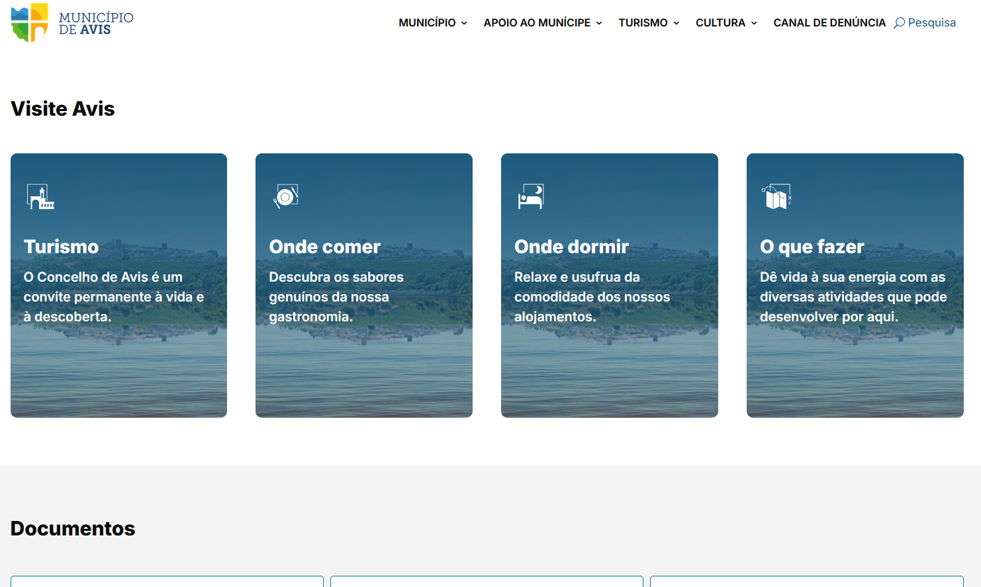

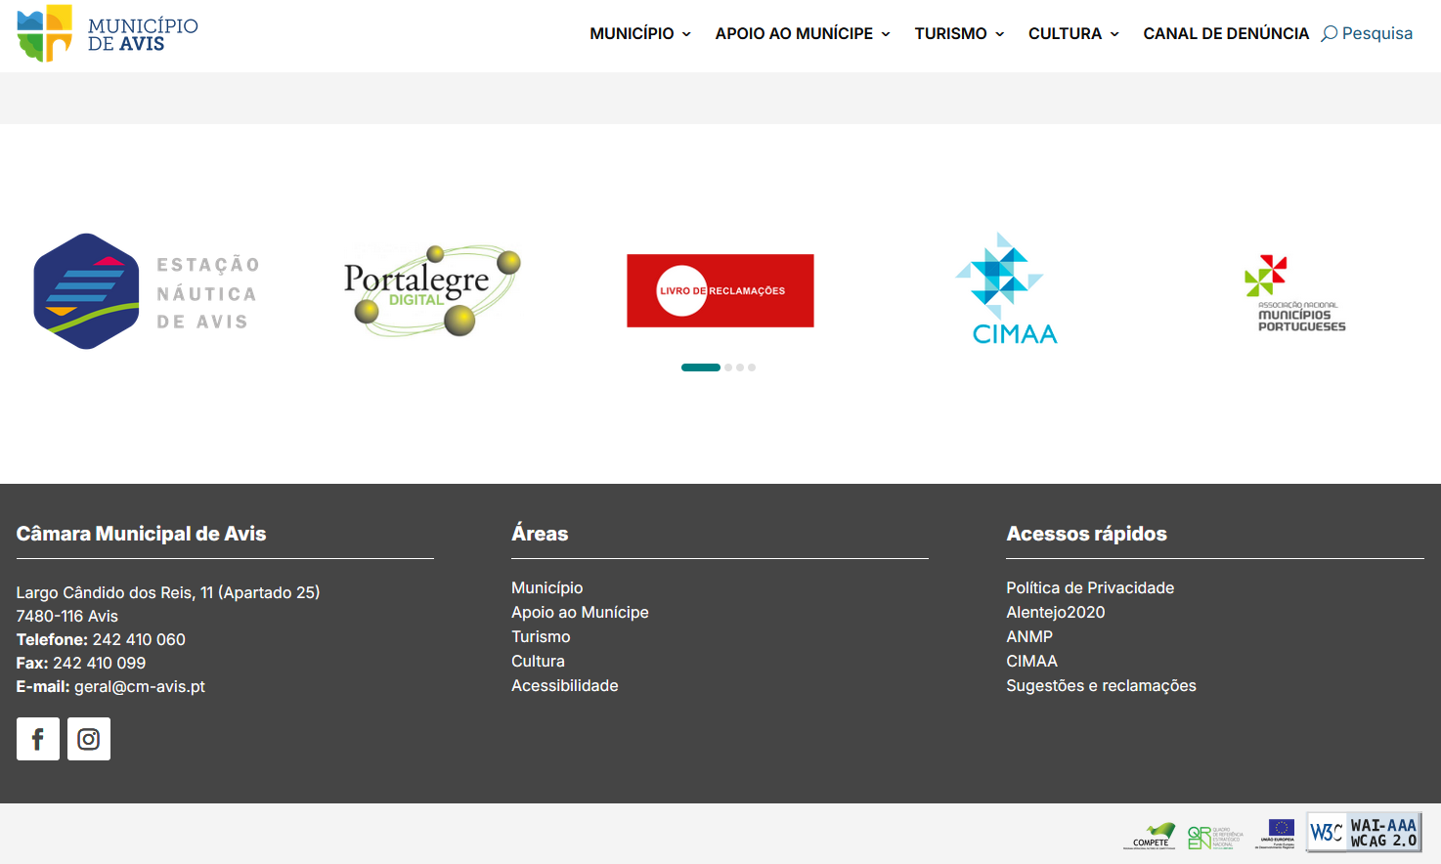

3.3
voltar à página inicial |  |  |  | 3 - ESTRUTURA DA NAVEGAÇÃO
 | S | N | NA
 | x |  |  | 3.3 As hiperligações de texto não devem ser diferenciadas apenas com base na cor
 |  |  |  | As hiperligações de texto devem apresentar um contraste mínimo de 4,5:1 com a envolvente e uma representação visual complementar à cor - idealmente as hiperligações devem apresentar-se sublinhadas. As hiperligações em texto devem apresentar-se da mesma forma em todo o sítio Web.

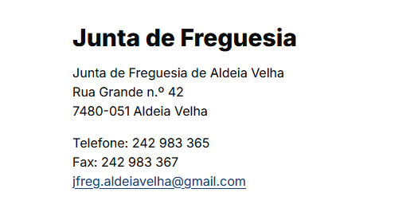
 | Listagem de evidências
 |  |  |  |  | Notas:
 |  |  |  |  | As hiperligações de texto têm um contraste mínimo de 4,5:1, e estão sublinhadas. Fonte da imagem: https://cm-avis.pt/municipio/juntas-de-freguesia/aldeia-velha/

4.1
voltar à página inicial |  |  |  | 4 - ESTRUTURA DA INFORMAÇÃO
 | S | N | NA
 | x |  |  | 4.1 Os documentos longos têm um índice no topo com hiperligações internas para o mesmo
 |  |  |  | Os documentos com mais de três ecrãs de altura deverão ter a hierarquia de cabeçalhos espelhada num índice no topo da página com hiperligações internas para as respetivas secções e subsecções.

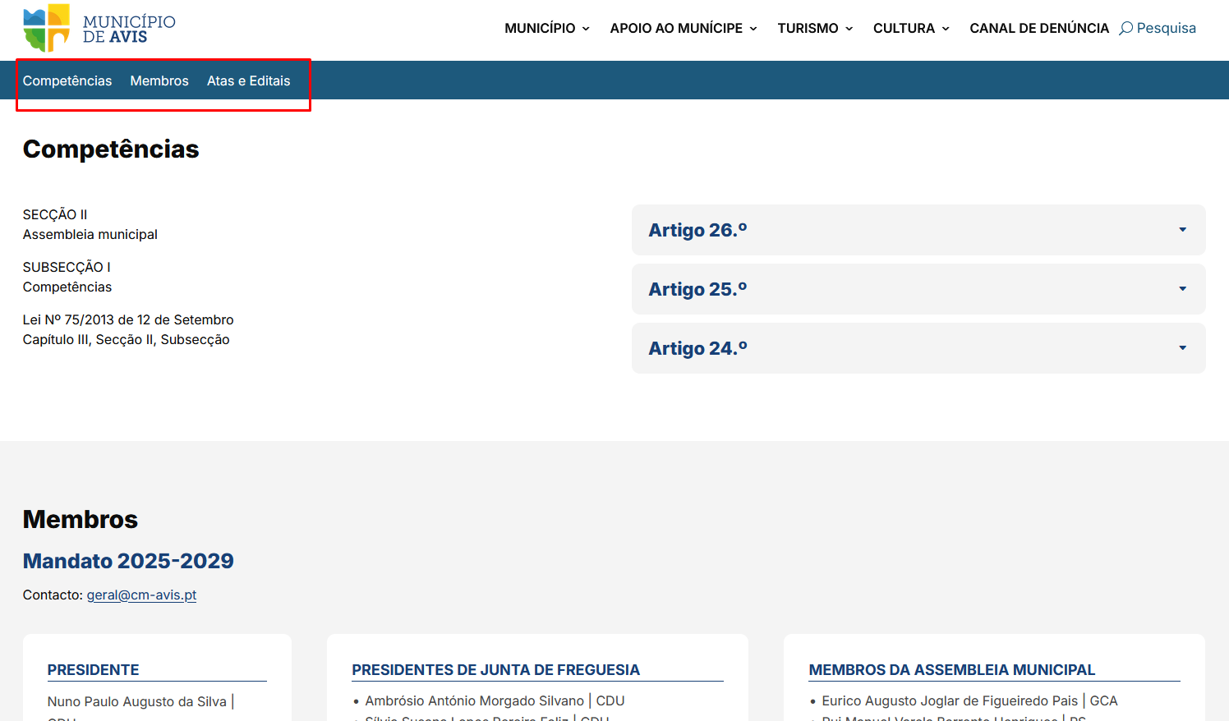
 | Listagem de evidências
 |  |  |  |  | Notas:
 |  |  |  |  | Todas as páginas longas têm um menu no topo, que faz ligação à secção correspondente da página. Fonte da imagem: https://cm-avis.pt/municipio/assembleia-municipal/

4.2
voltar à página inicial |  |  |  | 4 - ESTRUTURA DA INFORMAÇÃO
 | S | N | NA
 | x |  |  | 4.2 O layout do sítio Web é adaptável a plataformas móveis sem necessidade de efetuar varrimento horizontal
 |  |  |  | O layout do sítio Web deve ser adaptável aos tamanhos mais comuns de visualização, adaptando-se a várias larguras de ecrã sem que surjam barras de varrimento horizontais.

 | Listagem de evidências
 |  |  |  |  | Notas:
 |  |  |  |  | O layout do portal é adaptável a várias larguras de ecrã, sem necessidade de efetual varrimento horizontal. Fonte das imagens: https://cm-avis.pt/

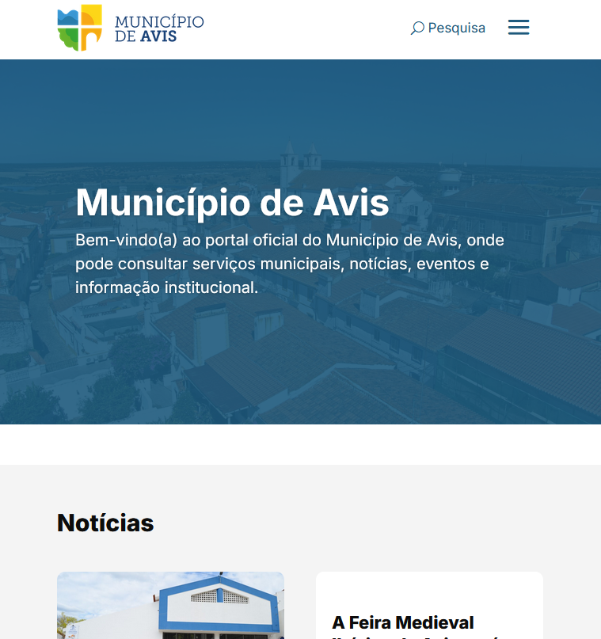
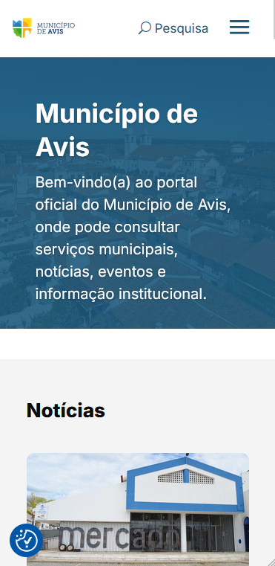

5.1
voltar à página inicial |  |  |  | 5 - ELEMENTOS INTERATIVOS
 | S | N | NA
 | x |  |  | 5.1 Não existem elementos interativos acionados apenas com a passagem do rato (hover)
 |  |  |  | Não devem existir elementos de interação, como hiperligações ou botões, que aparecem apenas quando se passa por cima com um dispositivo apontador. Este método de interação não está disponível em aparelhos com interação por toque.

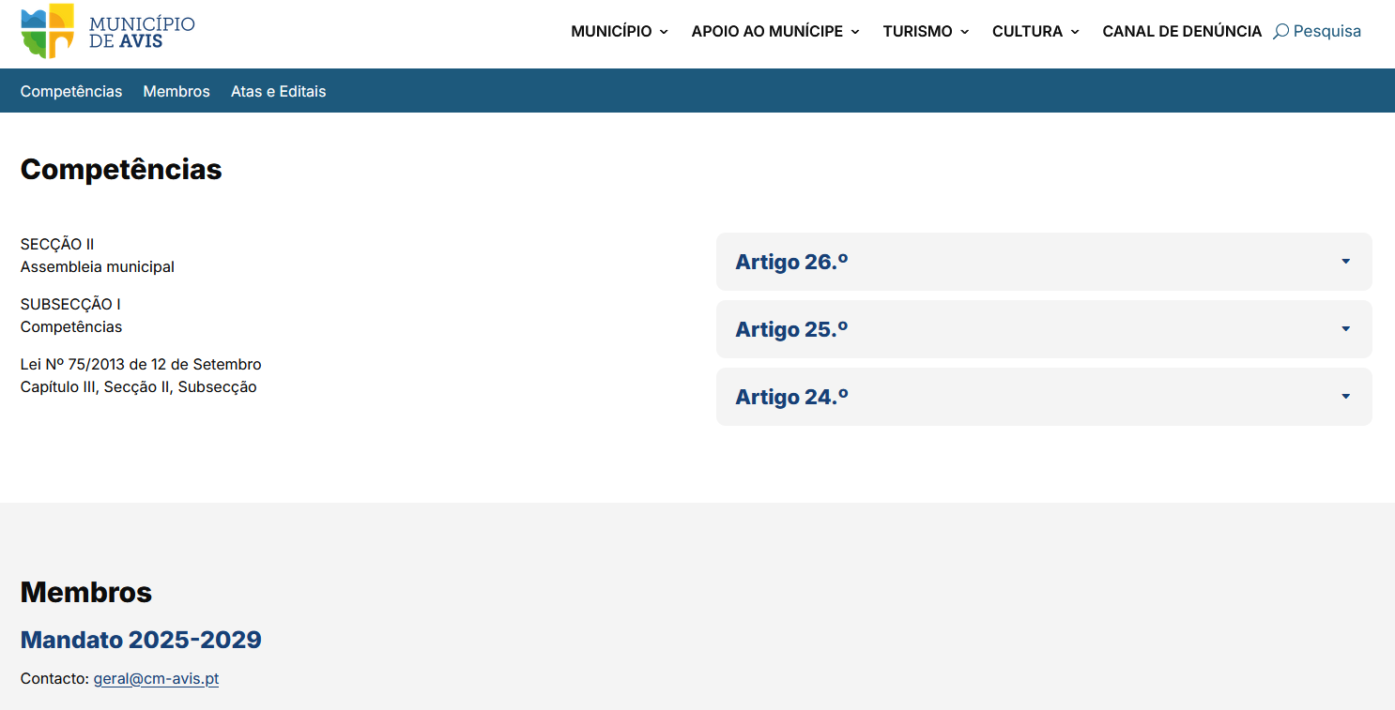
 | Listagem de evidências
 |  |  |  |  | Notas:
 |  |  |  |  | Todos os elementos de ação, como hiperligações e botões, são visíveis, não havendo nenhum efeito que os acione apenas com a passagem do rato. Fonte da imagem: https://cm-avis.pt/municipio/assembleia-municipal/

5.2
voltar à página inicial |  |  |  | 5 - ELEMENTOS INTERATIVOS
 | S | N | NA
 | x |  |  | 5.2 Os elementos interativos têm uma dimensão mínima de 44px CSS (44 pontos) (vertical e horizontal)
 |  |  |  | De forma a assegurar que todos os elementos interativos são facilmente acionáveis por qualquer tipo de dispositivo apontador ou toque, estes devem ter a dimensão mínima de 44px CSS de altura e de largura.

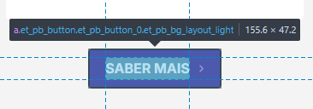
 | Listagem de evidências
 |  |  |  |  | Notas:
 |  |  |  |  | O elemento interativo de menor dimensão neste portal são botões, e estes têm sempre largura e altura mínima de 44px CSS. Fonte da imagem: https://cm-avis.pt/

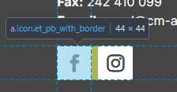

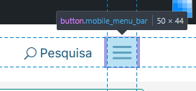

5.4
voltar à página inicial |  |  |  | 5 - ELEMENTOS INTERATIVOS
 | S | N | NA
 | x |  |  | 5.4 Elementos gráficos interativos têm de aparentar ser clicáveis
 |  |  |  | Os elementos gráficos clicáveis devem ser percecionáveis como tal, através da forma, da cor ou do aparente volume.

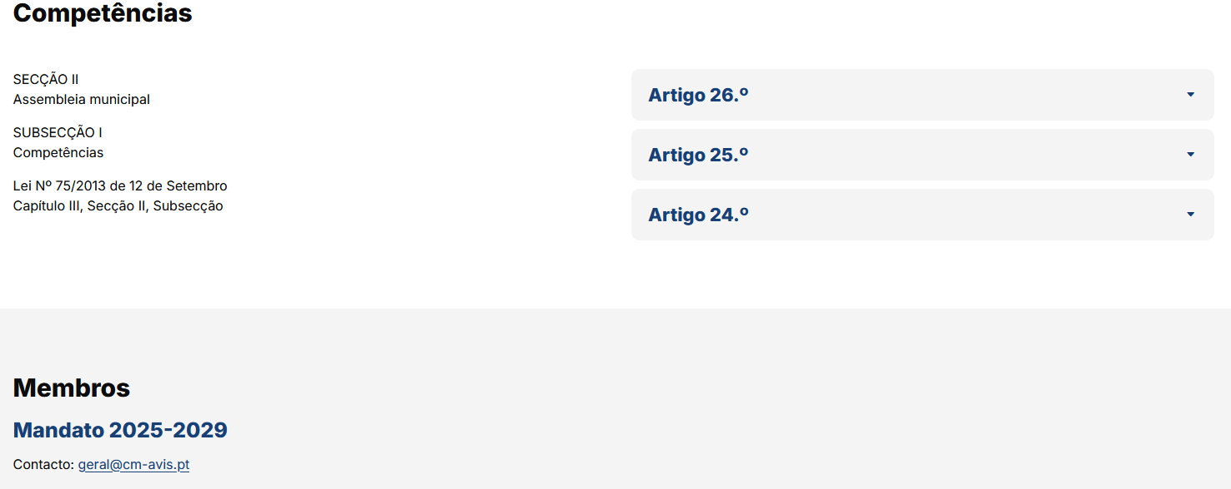
 | Listagem de evidências
 |  |  |  |  | Notas:
 |  |  |  |  | Os elementos gráficos clicáveis são percecionáveis como tal. Hiperligações têm uma cor diferente do texto corrido e estão sublinhadas. Botões estão destacados pela sua forma, volume e ícones de setas. Fontes das imagens: https://cm-avis.pt/municipio/assembleia-municipal/

